活用チェックリスト
「個別の指導計画」活用チェックリスト
令和 年度 年 組 氏名
記入者（ 年 組 担任）

 | 1学期 | 「個別の指導計画」活用事項 | 実施日 | 2学期 | 「個別の指導計画」活用事項 | 実施日 | ３学期 | 「個別の指導計画」活用事項 | 実施日
 | 児童生徒理解・情報共有 | 引き継いだ計画の内容を把握した |  | 指導・支援の改善 | 単元終了時などに日々の生活や学習場面での指導・支援の評価をした (必要に応じて支援を改善した） |  | 指導・支援の改善 | 単元終了時などに日々の生活や学習場面での指導・支援の評価をした (必要に応じて支援を改善した）
 |  | ※１ 担任と関係者で作成、指導・支援について話し合った |  |  | ※１ 担任と関係者で指導・支援の評価をした （学年会、支援 会議、校内委員会等） |  |  | ※１ 担任と関係者で指導・支援の評価をした （学年会、支援 会議、校内委員会等）
 |  | ※２ 関係機関と作成、指導・支援について検討した 〈個別の教育支援計画〉 関係機関名（ ） |  |  | 児童生徒と、日々の生活や学習場面での支援等についての振り返りを行った (単元終了時等） |  |  | 児童生徒と、日々の生活や学習場面での支援等についての振り返りを行った (単元終了時等）
 |  | 保護者と作成、指導・支援についての話し合いや合意形成を行った （懇談、家庭訪問等） |  |  | 保護者と支援の評価や改善に関わる話し合いをした |  |  | 保護者と支援の評価や改善に関わる話し合いをした
 |  |  |  |  | 外部の相談員やアドバイザーによる児童生徒観察やケース会議を行った |  |  | 外部の相談員やアドバイザーによる児童生徒観察やケース会議を行った
 | 指導・支援の改善 | 単元終了時などに日々の生活や学習場面での指導・支援の評価をした (必要に応じて支援を改善した） |  |  | ※２ 児童生徒の支援方法などについて関係機関と相談する などした 〈個別の教育支援計画〉 関係機関名（ ） |  |  | ※２ 児童生徒の支援方法などについて関係機関と相談する などした 〈個別の教育支援計画〉 関係機関名（ ）
 |  | ※１ 担任と関係者で指導・支援の評価をした （学年会、支援 会議、校内委員会等） |  |  | 必要に応じて個別の指導計画を更新した |  |  | 必要に応じて個別の指導計画を更新した
 |  | 児童生徒と、日々の生活や学習場面での支援等についての振り返りを行った (単元終了時等）
 |  | 保護者と支援の評価や改善に関わる話し合いをした |  | 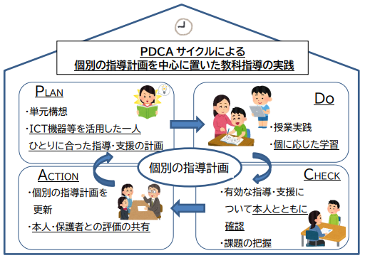 |  |  | 指導・支援の引継ぎ | 担任と関係者で評価・引継ぎ事項の確認を行った
 |  | 外部の相談員やアドバイザーによる児童生徒観察やケース会議を行った |  |  |  |  |  | 評価、引継ぎ事項の検討会議（校内委員会、支援会議、 学年会等）を行った
 |  | ※２ 児童生徒の支援方法などについて関係機関と相談する などした 〈個別の教育支援計画〉 関係機関名（ ） |  |  |  |  |  | 保護者と評価、引継ぎ事項の共通理解を行った （懇談等）
 |  | 必要に応じて個別の指導計画を更新した |  |  |  |  |  | 関係機関と評価、引継ぎ事項の検討・確認を行った 〈個別の教育支援計画〉 関係機関名（ ）
 |  |  |  |  |  |  |  | 進学、就労先の担当者との引継ぎを行った 〈個別の教育支援計画〉
必要に応じて随時行ってください。
※１関係者：特別支援教育コーディネーター、交流学級担任、通級指導教室担当教員、教科担当教員、養護教諭等 ※２関係機関：教育、福祉、医療等の機関（市町の発達支援センター、放課後等デイサービス事業所、病院等）

あああ
〇個別の指導計画を日々の指導・支援や教科学習での指導・支援につなげるためのチェックリストです。
〇児童生徒に関わる関係者で個別の指導計画の内容について共通理解を図りながら、各々の適切な指導・支援につなげましょう。
〇児童生徒本人との指導・支援についての振り返りの時間を持ち、有効な指導・支援を整理していきましょう。
〇行っている支援について、保護者に十分な説明をし、評価について共有しながら支援を継続させていきましょう。
〇今年度の指導・支援を次年度へつなげ、切れ目なく、支援を充実させていきましょう。
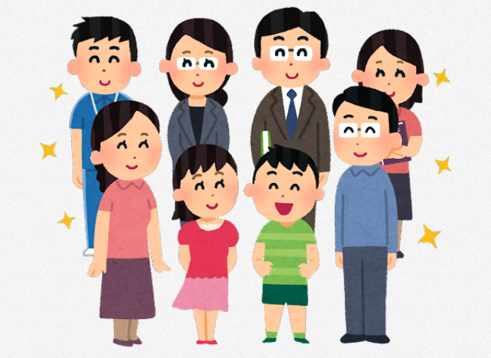

切れ目ない支援を次年度へ

